상품제안서
디지털 네오스마트펜 라미패키지 | 상품코드: F22929

 |  |  |  |  |  |  | 02-412-0044 | www.easy1.co.kr
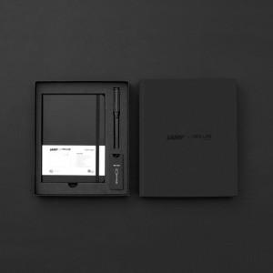

【상세/제작정보】

【인쇄/포장옵션】 | 레이저 / 포장지포장

【공급단가】 | 수량 | 20~ | 50~ | 100~ | 300~ | 500~
*VAT별도 | 단가 | 156,250원 | 153,750원 | 150,000원 | 146,250원 | 143,750원

【상품 URL】 | https://dev.easy1.co.kr:443/src/goods_detail.php?gdno=22929

